CTR-GCN
 | ways | device | batch_size | epoch | lr_decay_rate | ntu60_xsub_acc
 | origin |  |  |  |  | 92.40%
 | origin |  |  |  | 0.001 | 81.00%
 | origin |  |  |  | 0.01 | 89.00% | ME加法
 | origin |  |  |  | 0.05 | 89.99%
 | origin |  |  |  | 0.1 | 90.00%
20211105 | ME |  |  |  | 0.2 | 87.00%
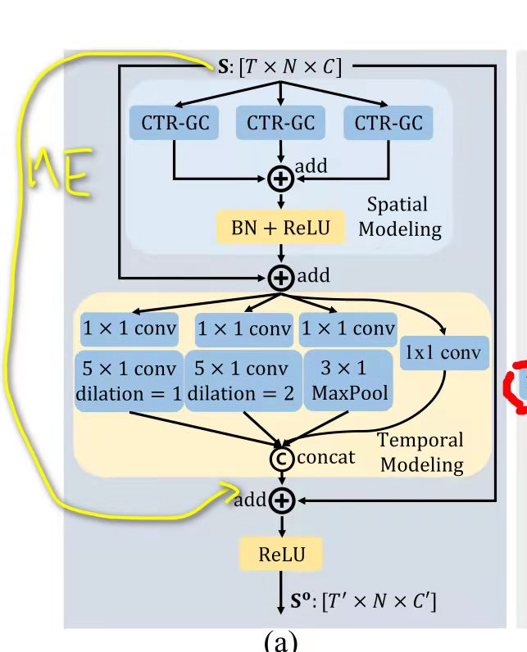
20211105 | ME |  |  |  | 0.1 | 89.86%
20211105 | Motion_Excitation_BRANCH_SYM_SUB |  |  |  | 0.1
2021111901 | y = self.relu(self.tcn1(self.gcn1( self.me(x) + self.ce(x) )) + self.residual(x)) | 在ctrgcn前插入ME + CE | 72
2021120123 | ctrgcn + ce | 3090 | 64
2021120910 | ctrgcn + ce remove resdual | 3090 | 64 | 64 | 0.1 | 89.99%
 | ctrgcn_low17 | 3090 | 64 | 70 |  | 89.89%

